MEBS ARACI
 | Satış Departmanı
 | Ürün & ARGE Departmanı
 | Satın Alma Departmanı

OLUŞTURULAN TARİH |  | 2026-04-03
TEKLİF VERİLECEK TARİH |  | 2026-04-09
TEKLİF TÜRÜ |  | Yaklaşık Bedel
PROJE |  | SVC
ÜLKE |  | Yurtiçi |  |  |  |  |  |  | Dolar | Euro
ÜSTYAPI |  | MEBS ARACI |  |  |  |  |  |  | 44.42 | 51.53
ARAÇ |  | FORD TRANSİT
KURUM / FİRMA |  | MSB / OTOKOÇ
RENK
ADET |  | 7

Kategori | Parça / Ürün Adı | Parça Açıklaması | Marka | Görsel | Ürün Departmanı Notu | Ölçü / Ebat | Birim | Satın Alma Notu | Termin | Birim Fiyat | Toplam Fiyat
Ara Bölme karkas yapı | 1 mm Dkp sac | 4 adet 2000x1000 mm dkp sac |  | 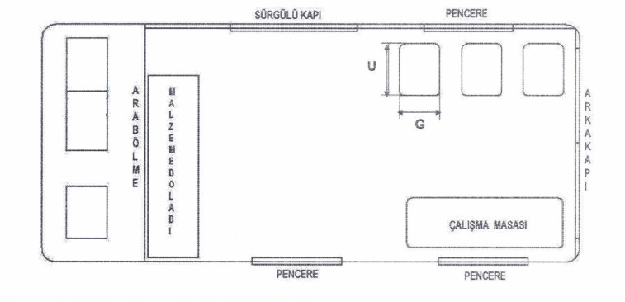 |  | 4 | adet | Sadece Malzeme tutarıdır | 4 Gün | ₺680.00 | ₺2,720.00
Ara Bölme karkas yapı İşçilik | 1 mm Dkp sac | 4 adet 2000x1000 mm dkp sac |  |  |  | 1 | Set | işçilik Ürünün kaynak vs işçiliği | 10 Gün | ₺5,000.00 | ₺5,000.00
Ara Bölme karkas yapı | 20x20x2 mm kutu profil | G 1800 x H : 2000 mm |  |  |  | 3 | m | 3 Boy Ürün (Boyasız) 18 metre | 4 Gün | ₺240.00 | ₺720.00
İzalasyon (Ara bölme kargo tarafı) | izalasyon malzemesi |  |  |  |  | 4 | m2 |  | 4 Gün | ₺380.00 | ₺1,520.00
Ara Bölme | 1 mm dkp ya da sac kaplama. Ve üzeri halı kaplama. | Bizim Peluş fiyatı verebilirsiniz |  |  |  | 8 | m2 |  | 5 Gün | ₺160.00 | ₺1,280.00
SÜRGÜ CAM - ARA BÖLME | Sürgülü cam | Berhimi 550x900mm Çift Katlı Sürgülü Karavan Penceresi |  |  |  | 1 | adet | Berhimi 50x90 Normal Karavan Camı Girilmiştir | 4 gün | ₺6,200.00 | ₺6,200.00
SÜRGÜ CAM - KARGO BÖLÜMÜ | Sürgülü cam |  |  |  |  | 3 | adet | Ölçü Bilgi Olmadığından 30x70 Berhimi Cam Girilmiştir. | 4 Gün | ₺3,500.00 | ₺10,500.00
Klima | 10000 Btu/h soğutma kapasiteli araç tavan tipi klima |  |  |  |  | 1 | adet | Safkar Dan Fiyat Alındı.Montaj Dahil | 10 Gün | ₺100,000.00 | ₺100,000.00
Aydınlatma | flouresan veya LED’li lamba (4 adet arka bölüm) |  |  |  |  | 4 | adet | Kampersan Ürünleri | 4 Gün | ₺750.00 | ₺3,000.00
Havalandırma | Havalandırma Sistemi |  | Detay verilmemiş |  |  | 1 | adet | Revex 12v Elektrkli Mantgar Havalandırma Girilmiştir | 4 Gün | ₺2,000.00 | ₺2,000.00
Koltuk | Katlanır koltuk, | Kargo bölümünde, 3 kişilik personel oturma yeri bulunacaktır. Katlanabilir Tip Oturma ve yaslanma kısmı içi sünger, dışı suni deri ile kaplı olacaktır. |  |  |  | 3 | adet |  |  | ₺5,150.00 | ₺15,450.00
Dolap | Malzeme Dolabı Aliminyum Malzeme | Şekil-2’de verilen ölçülerde olacaktır. Derinlik 420 ±30 mm olacaktır. En az 10 mm kalınlıkta TS EN 485-1 veya EN 485-1 standartlarına uygun alüminyum malzemeden imal edilmiş olacaktır. Dolabın her bir bölmesi kilitlenebilir kapaklı olacaktır. | 1250 x 2500x2 mm plaka | 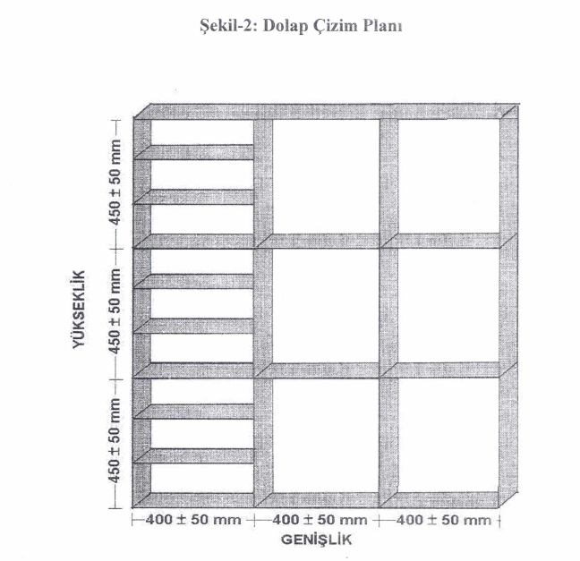 |  | 2 | plaka | Plaka 5083 Alüminyum (TsEn 485-1 Std) Plaka Fiyatı Plaka Ebatı 1520x3020cm 125 Kg 1520x4020cm. 167 Kg Plaka Kg: Kg Fiyat: 300TL Tutar sadece Malzeme Parası Girilmiştir. Şartnamede yazan talep ; Alüminyum kaynak-dolap kilidi- İşçilik Harici sadece malzeme tutarı yazıldı. | 4 Gün | ₺37,500.00 | ₺75,000.00
Dolap İşçilik | Malzeme Dolabı Aliminyum Malzeme |  |  |  |  | 1 |  | işçilik Ürünün kaynak vs işçiliği | 10 Gün | ₺30,000.00 | ₺30,000.00
Halka | Taşıma yük bağlantı halkası (10 adet) | Önde ve arkada en az 2’şer adet olacaktır. Araç gidiş istikametine göre sağda ve solda en az 3’er adet olacaktır. Her biri en az 200 kg yüke dayanıklı çelik malzemeden imal edilmiş olacaktır. |  |  |  | 10 | adet | Ford Araçlardan Alınan Halkalar fiyatı yazılmıştır | 3 gün | ₺150.00 | ₺1,500.00
Masa | Çalışma Masası (1 Adet) | Şekil-1’de gösterilen yerde En az 100 cm boyunda En az 70 cm genişliğinde En az 80 cm yüksekliğinde Katlanabilir tip En az 100 kg ağırlığa dayanabilecek AISI 1010 veya AISI 1020 kalite DKP sacdan imal edilmiş Üzeri elektrostatik toz boya ile boyanmış üst yüzeyi en az 3 mm kalınlığında lastik döşenmiş |  |  |  | 1 | adet |  | 10 Gün | ₺8,500.00 | ₺8,500.00
Taban Kaplama | Lastik kaplama (0,5mm) | Kargo bölümü tabanı, en az 0,5 cm kalınlığında lastik döşenmiş olacaktır. |  |  |  | 4 | m2 | Kaçuk Fiyatı Girilmiştir Chor 70 1x2 Ebatı 17 Kk Olup 90 Kg Fiyatıdır. 4 m2 34 Kg=3060 TL | 3 Gün | ₺765.00 | ₺3,060.00
Döşeme | Yan duvar ve Tavan kaplanacaktır. | Kargo bölümü iç yan cidarları ve iç tavan kısmının döşenmiş olacaktır. | Peluş Kaplama |  |  | 20 | m2 |  | 3 Gün | ₺160.00 | ₺3,200.00
Döşeme | Yan duvar ve Tavan 4 mm esnek kontrası |  |  |  |  | 11 | plaka |  | 3 Gün | ₺1,300.00 | ₺14,300.00
Bijon Anahtarı | Teker bijon cıvatalarına göre bijon anahtarı ve kolu |  |  |  |  | 1 | adet |  | 3 Gün | ₺650.00 | ₺650.00
Kriko | Kriko ve Kriko kolu | Aracı düz zeminde kaldırabilecek, En az 5 ton kapasitede |  |  |  | 1 | adet | Şişe Tip Kriko | 3 Gün | ₺1,000.00 | ₺1,000.00
Çekiç | Ağaç saplı çekiç | En az 1 kg’lık ağaç saplı çekiç |  |  |  | 1 | adet |  | 3 Gün | ₺170.00 | ₺170.00
Takoz | Metal veya plastik takoz | Metal veya plastik takoz |  |  |  | 1 | adet |  | 8 Gün | ₺250.00 | ₺250.00
Zincir | Patinaj Zinciri | . En az 2 teker için patinaj zinciri |  |  |  | 2 | adet |  | 7 Gün | ₺1,450.00 | ₺2,900.00
Halat | Çeki halatı (1 Adet, Tonaj belirtmemiş) |  |  |  |  | 1 | adet |  | 8 Gün | ₺350.00 | ₺350.00
Levye | Levye |  |  |  |  | 1 | adet |  | 7 Gün | ₺310.00 | ₺310.00
Reflektör . | Katlanabilir reflektör |  |  |  |  | 1 | adet |  | 5 Gün | ₺100.00 | ₺100.00
İlk Yardım Çantası | İlk Yardım Çantası | Yürürlükteki trafik mevzuatına uygun ilkyardım çantası |  |  |  | 1 | adet |  | 5 Gün | ₺280.00 | ₺280.00
Yangın Söndürme Cihazı | Yangın Söndürme Cihazı | kuru kimyevi tozlu yangın söndürme cihazı En az 2 kg’lık, Hava basınç göstergeli |  |  |  | 1 | adet |  | 2 gün | ₺850.00 | ₺850.00
Çeki tertibatı | Şase takviyeli, Hareketli çeneli tip veya sabit tip |  |  |  |  | 1 | adet | Net bilgi yok. Ruhsata işlenecek mi. İşlenmesi durumudna tesisat olmadan Tse den geçmediğinden tesisat malzemesi de eklenmeli.Muayenesiz ise fiyat sadece çeki demiri oalrak girildi | 10 Gün | ₺9,250.00 | ₺9,250.00
Yakıt | Yarım Depo Dizel (35 Litre) |  |  |  |  | 35 | Litre |  |  | ₺75.00 | ₺2,625.00
Boya | Mavi renk | İlgili maddede ''araçlar tek partide RAL 5010 mavi renkte boyanacaktır. '' denimektedir. Muhtemelen mavi üretilecektir. Hesaplamada bu maddeyi dikkate almayalım. |  |  |  | 1 | adet | Dış 5010 renkte fırınlı Boya, İdış plastik aksesuar hariç, Kapı içleri boyalı Fiyattır. | 20 Gün | ₺150,000.00 | ₺150,000.00
 |  |  |  |  |  |  |  |  |  | TL | ₺291,445.00
 |  |  |  |  |  |  |  |  |  | Euro | € 5,655.64

MÜŞTERİ ÖZEL NOTU

SATIN ALMA ÖZEL NOTU | SATIN ALMA DEPARTMANI TARAFINDAN DOLDURULACAK

Kategori | Parça / Ürün Adı | Parça Açıklaması | Marka | Görsel | Departman Notu | Ölçü / Ebat | Birim
Ara Bölme karkas yapısı | 0,5 mm DKP sac | Ara bölme karkas yapı |  | - | Şasiye sabitlenecek, rijit yapı | Min 0,5 mm | Adet
İzolasyon (Ara bölme) | İzolasyon malzemesi | Ara bölme kargo tarafı izolasyon |  | - | Isı ve ses izolasyonu (taş yünü / kauçuk önerilir) | - | Adet
Ara Bölme kaplama | 1 mm DKP veya alüminyum + halı | Ara bölmenin iki tarafı kaplama |  | - | Halı kaplama dahil | Min 1 mm | Adet
Ara Bölme cam | Sürgü cam | Ara bölme üzerinde 1 adet sürgülü pencere |  | - | Güvenlik cam olmalı | - | Adet
Kargo camları | Sürgü cam | Kargo bölümünde 3 adet sürgülü pencere |  | - | Yan duvarlara uygulanacak | 3 adet | Adet
Klima | Tavan tipi klima | Kargo bölümü için klima |  | - | Araç üstü tip | Min 10000 BTU/h | Adet
Aydınlatma | LED lamba | Kargo tavan aydınlatması |  | - | Homojen ışık dağılımı | Min 4 adet | Adet
Havalandırma | Havalandırma sistemi | Kargo içi hava sirkülasyonu |  | - | Tavan havalandırma önerilir | - | Adet
Oturma grubu | 3 kişilik koltuk | Katlanabilir personel koltuğu |  | - | Sünger + suni deri kaplı | Şekil-1 ölçü | Adet
Malzeme dolabı | Alüminyum dolap | Kargo içi ekipman dolabı |  | - | Kilitlenebilir kapaklı | Derinlik 420±30 mm | Adet
Bağlama halkaları | Çelik halka | Yük sabitleme halkaları |  | - | Şasiye sabitlenecek | Min 200 kg taşıma | 10 adet
Çalışma masası | Katlanabilir masa | Kargo içi çalışma alanı |  | - | Elektrostatik boyalı | 100x70x80 cm min | Adet
Zemin kaplama | Lastik kaplama | Kargo taban kaplama |  | - | Kaymaz yüzey | Min 5 mm | Adet
Yan duvar kaplama | Panel + kaplama | Kargo iç yan cidar kaplama |  | - | Sac görünmeyecek | - | Adet
Tavan kaplama | Tavan paneli | Kargo iç tavan kaplama |  | - | Aydınlatma ile uyumlu | - | Adet
Kriko | Araç krikosu | Araç kaldırma ekipmanı |  | - | Manuel tip | Min 5 ton | Adet
Bijon anahtarı | Bijon anahtarı | Teker sökme ekipmanı |  | - | Araç uyumlu | - | Adet
Çekiç | El aleti | Ağaç saplı çekiç |  | - | Standart tip | Min 1 kg | Adet
Takoz | Teker takozu | Güvenlik sabitleme |  | - | Plastik veya metal | - | Adet
Zincir | Patinaj zinciri | Teker zinciri |  | - | 2 teker için | - | Set
Çeki halatı | Çekme halatı | Araç kurtarma ekipmanı |  | - | Ağır hizmet | - | Adet
Levye | Levye | El aleti |  | - | Standart | - | Adet
Reflektör | Katlanabilir reflektör | Güvenlik ekipmanı |  | - | Mevzuata uygun | - | Adet
İlk yardım çantası | İlk yardım seti | Araç içi sağlık ekipmanı |  | - | Mevzuata uygun | - | Adet
Yangın söndürücü | KKT tüp | Araç içi yangın tüpü |  | - | Basınç göstergeli | Min 2 kg | Adet

